关系图
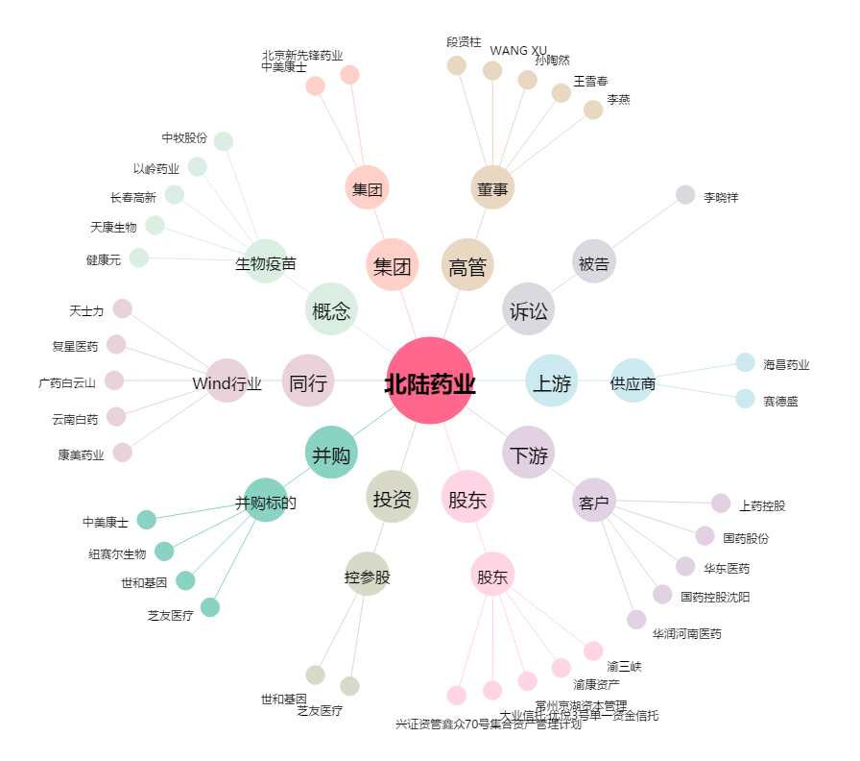
北陆药业[300016.SZ] - 关系概览图

